成果物
UI標準策定
UI部品ウィジェット
(タグファイル)

②PJカスタマイズの内容を共通部品に反映

ＵＩ部品カタログ

① 使用するUI部品の選定および
UI標準のPJカスタマイズ
業務画面テンプレート
(タグファイル)

UI標準

※ 業務画面のJSPには、画面のデザインに関わる記述が一切含まれないため、
UI標準策定作業と、外部設計の作業を並行に進めても成果物の競合は発生しない。

共通部品の読み込み

業務画面JSP
外部設計

JSPをブラウザで開く
システム機能設計書
(外部設計書)
業務画面JSP
ローカル表示機能

javascriptによるtaglibおよび
JSPエンジンのエミュレーション
③外部設計書とあわせて業務画面JSPを作成

⑥ 画面イメージと
項目定義を貼り込む
ブラウザ(IE/firefox/Chrome)

表示切替

JSPレンダリングプレビュー
画面項目定義ビュー

⑤ JSPに記述された画面内の入出力項目を、
システム機能設計書内の画面項目定義と同じ形式で
表示する。(Excelにコピー&ペーストで貼込める)
④ 業務画面JSPをブラウザで開き、
画面レイアウト/画面遷移/JS部品の挙動
を確認するデモを行うことができる。

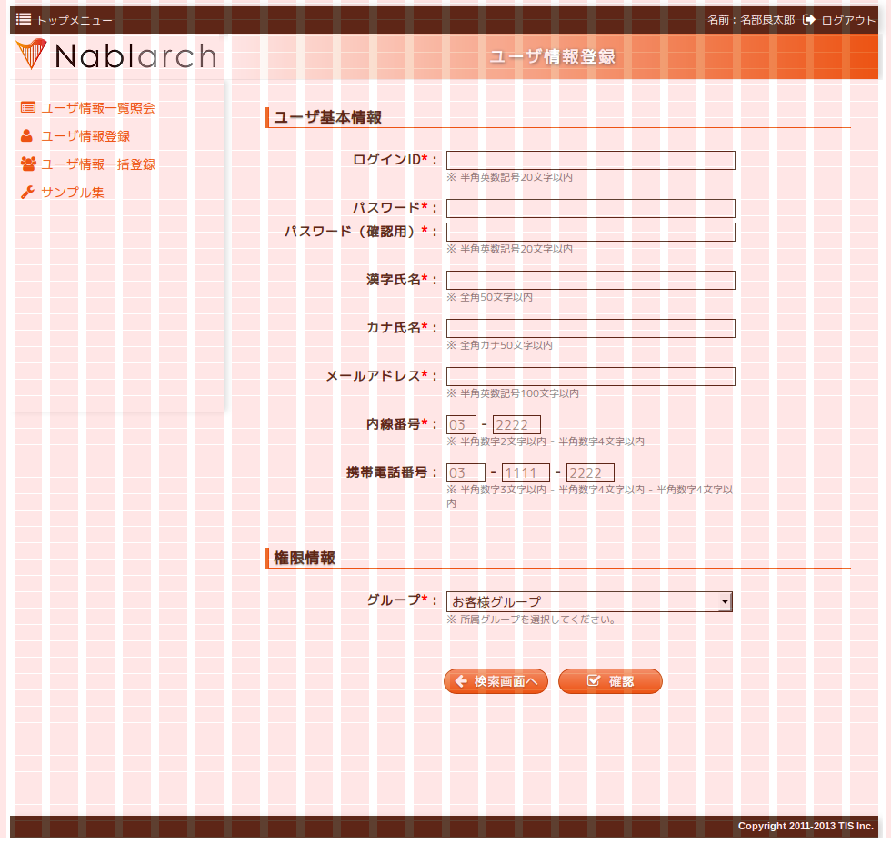
入力項目
8グリッド

業務コンテンツ
16グリッド
(左右余白1グリッド)

サイドメニュー
6グリッド

全幅
24グリッド

入力項目
8グリッド

業務画面JSP

業務画面表示

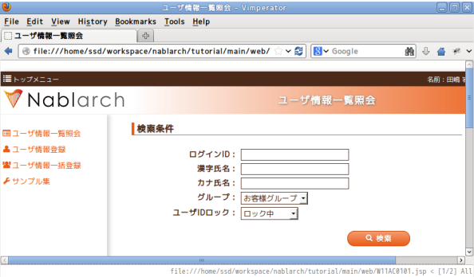

JSPカスタムタグとして利用

UI部品ウィジェット

業務画面テンプレート

UI部品ウィジェット

UI標準に準拠した実装

UI標準

業務画面JSP

タグファイルをロード

項目ラベル
5グリッド
入力フィールド
８グリッド
全幅
24グリッド

project_structure1.png

Nablarch開発対象
各業務プロジェクト開発対象

業務プロジェクト（web_project）

UI開発基盤テストプロジェクト(ui_test)

1. 必要なパッケージをコピー

Nablarch標準UIプラグイン
(nablarch_plugins_bundle)
プロジェクト固有UIプラグイン(ui_plugins)
UIローカルデモプロジェクト(ui_demo)

デプロイ対象プロジェクト(web)

2. 必要なファイルをコピー後、
環境毎にビルド

project_structure2.png
Nablarch開発対象
各業務プロジェクト開発対象

業務プロジェクト（web_project）

UI開発基盤テストプロジェクト(ui_test)

外部公開サイト用UIローカルデモプロジェクト(ui_demo_public)

1. 必要なパッケージをコピー

Nablarch標準UIプラグイン
(nablarch_plugins_bundle)
プロジェクト固有UIプラグイン(ui_plugins)
外部公開サイト用デプロイ対象プロジェクト(web_public)

管理サイト用UIローカルデモプロジェクト(ui_demo_manage)

管理サイト用デプロイ対象プロジェクト(web_manage)

2. 必要なファイルをコピー後、
環境毎にビルド

project_structure3.png
Nablarch開発対象
各業務プロジェクト開発対象

業務プロジェクト（web_project）

外部公開サイト用UI開発基盤テストプロジェクト(ui_test_public)
1. 必要なパッケージをコピー

プロジェクト固有UIプラグイン(ui_plugins_public)
外部公開サイト用UIローカルデモプロジェクト(ui_demo_public)

外部公開サイト用デプロイ対象プロジェクト(web_public)

Nablarch標準UIプラグイン
(nablarch_plugins_bundle)

管理サイト用UI開発基盤テストプロジェクト(ui_test_manage)

プロジェクト固有UIプラグイン(ui_plugins_manage)
管理サイト用UIローカルデモプロジェクト(ui_demo_manage)

管理サイト用デプロイ対象プロジェクト(web_manage)

2. 必要なファイルをコピー後、
環境毎にビルド

ui_test(ui_demo)
build_js_gen.png
js
nablarch
ui
*.js
*.js
ui.js
*.js

nablarch.js

ui_plugins
nablarch-minify.js
*.js
*.js
*.js

tools/build/lib
build
自動生成の
元となるファイル

autoconf.js
devtool_conf.js
devtool.js

自動生成される
ファイル

build_css_gen.png
ui_plugins
ui_test(ui_demo)

node_modules
css/built
自動生成の
元となるファイル

*.js
*.less
<css_mode>-minify.css
${cssMode}-minify.css
*.js
<css_mode>-minify.css
自動生成される
ファイル

${cssMode}.less
<css_mode>.less
<css_mode>.less

build_install.png
業務プロジェクト（例:web_project）

ui_plugins
nablarch_plugin_bundle
外部ライブラリ
Nalbarch提供プラグイン
ui_plugins
ui_plugins
外部ライブラリ
外部ライブラリ
外部ライブラリ
外部ライブラリ
package.json
lastInstallPackage.json

node_modules

2. 各ui_plugins内の
package.jsonの内容に基づき、
Nablarch提供プラグインおよび
外部ライブラリをインストール
外部ライブラリ
外部ライブラリ
外部ライブラリ
Nalbarch提供プラグイン
外部ライブラリ
外部ライブラリ

1. 各ui_plugins内の
package.jsonおよびlastInstallPackage.jsonを比較し、
不要ファイルをアンインストール

build_ui_build.png

業務プロジェクト（例:web_project）

ui_plugins
ui_test等
ui_plugins
ui_plugins
ui_plugins
ui_plugins
各種プラグイン/ライブラリ
各種プラグイン/ライブラリ
各種プラグイン/ライブラリ
package.json
pjconf.json
lastBuildFileList.json
3. 各環境でビルド

各種プラグイン/ライブラリ
各種プラグイン/ライブラリ
2. 各ui_plugins内の
package.jsonおよびpjconf.json
の内容に基づき、
展開対象のファイルをコピー
各種プラグイン/ライブラリ
各種プラグイン/ライブラリ
各種プラグイン/ライブラリ
各種プラグイン/ライブラリ

1. 前回ビルドしたファイルを削除

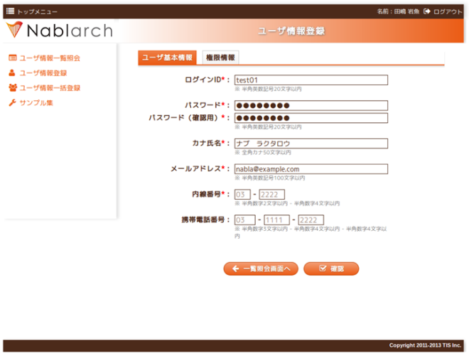
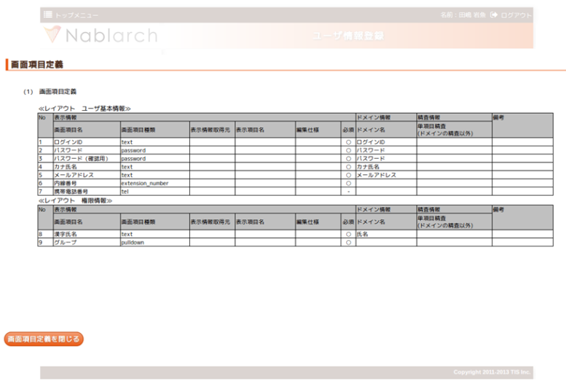

④ JSPの処理結果をHTMLノードに展開し
ブラウザ上に表示する。
⑤ JSPの内容をもとに画面項目定義を表示する。

業務画面JSP
ローカル表示機能
① <script>タグからロード

③JSPが参照している共通部品群をロード

業務画面テンプレート
(タグファイル)
UI部品ウィジェット
(タグファイル)
業務画面JSPファイル
②ページ内のJSPソースをパース

ローカル画面確認.batを実行し対象JSPを選択する

